MTF05
 | CHECKLIST DE FUNCIONAMIENTO DE EQUIPOS

Instrucciones: Marca con una si esta en buen estado / marcar con si esta en mal estado, anotar la falla en el aparto de observaciones y reportar a su jefe inmediato

MEZCLADOR DE PANTALON |  |  |  |  |  |  |  | TANQUES DE LIQUIDOS

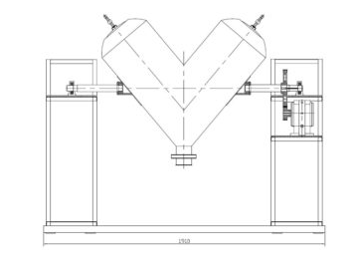
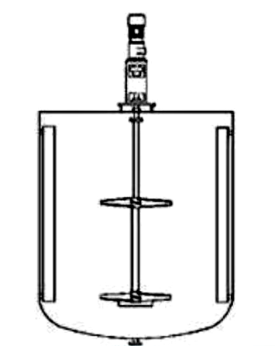
 |  |  |  |  |  | PARTE | DESCRIPCION
 |  |  |  |  |  | 1 | CHUMACERA |  |  |  |  |  | PARTE | DESCRIPCION
 |  |  |  |  |  | 2 | CORONA |  |  |  |  |  | 1 | MOTOR
 |  |  |  |  |  | 3 | MOTOR |  |  |  |  |  | 2 | FLECHA
 |  |  |  |  |  | 4 | CADENA / BANDA |  |  |  |  |  | 3 | PROPELA
 |  |  |  |  |  | 5 | BOTONERA DE ARRANQUE |  |  |  |  |  | 4 | BOTONERA DE ARRANQUE

Fecha: |  |  |  |  |  |  |  | Fecha:

EQUIPO | PARTE | PARTE | PARTE | PARTE | PARTE |  |  | EQUIPO | PARTE | PARTE | PARTE | PARTE
 | 1 | 2 | 3 | 4 | 5 |  |  |  | 1 | 2 | 3 | 4
CUARTO L 1 |  |  |  |  |  |  |  | TANQUE 1
CUARTO L 2 |  |  |  |  |  |  |  | TANQUE 2
IND. POLVOS |  |  |  |  |  |  |  | AGITADOR

OBSERVACIONES |  |  |  |  |  |  |  | OBSERVACIONES

